상품제안서
명절선물 소신 1++ 등급 워터에이징숙성한우 구이정육1호 900g | 상품코드: F30230

 |  |  |  |  |  |  | 02-412-0044 | www.easy1.co.kr
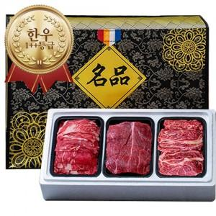

【상세/제작정보】 | 소량구매가능

【인쇄/포장옵션】 | / 포장불가능

【공급단가】 | 수량 | 50~ | 100~ | 500~ | 1,000~ | 2,000~
*VAT별도 | 단가 | 12,750원 | 12,540원 | 12,240원 | 11,930원 | 11,730원

【상품 URL】 | https://dev.easy1.co.kr:443/src/goods_detail.php?gdno=30230

